SERIE I
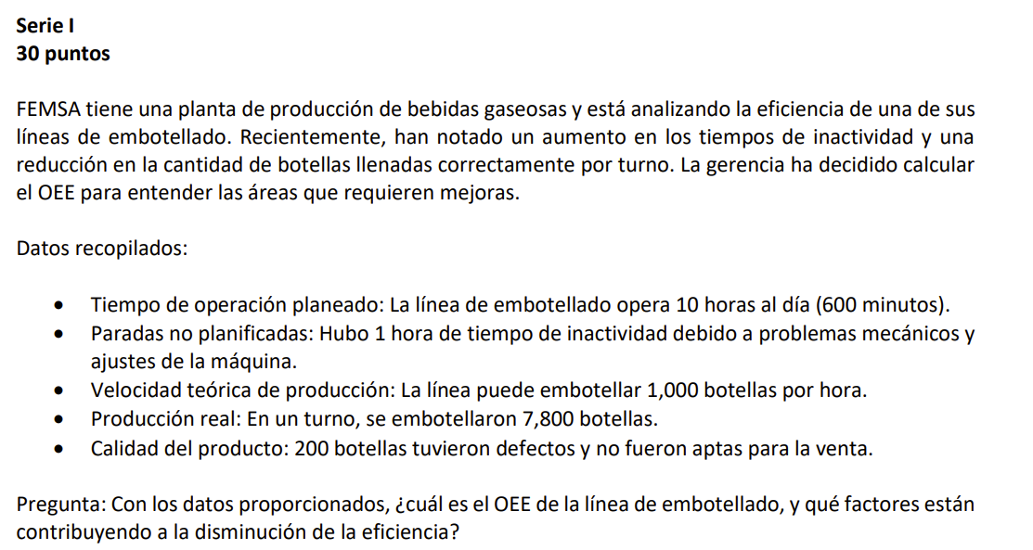

 |  | Tiempo de produccion planificacion | 600 | min
 |  | Tiempo de parada | 60 | min
 |  | Tiempo funcionamiento | 540 | min

 |  | Disponibilidad = Tiempo de Funcionamiento / Tiempo de Producción Planificado
 |  | Disponibilidad = | 0.9

 |  | Rendimiento
 |  | velocidad de la produccion teorica | 10000 | botellas/hora
OEE = disponibilidad * rendimiento * calidad |  | tiempo del ciclo ideal | 0.06 | min por botella
OEE = | 76.00% | total de piezas producidas | 7800 | botellas
 |  | tiempo teorico de produccion | 468 | min
Paradas no planificadas que reducen la disponibilidad, operaciones a velocidades inferiores a las teoricas , produccion de piezas defectuosas disminuyendo calidad
 |  | Rendimiento = (Tiempo de Ciclo Ideal × Total de piezas) / Tiempo de Funcionamiento

 |  | Rendimiento = | 0.86666666667

 |  | Calidad
 |  | piezas buenas | 7600

 |  | Calidad = Piezas con buena calidad / Total de piezas
 |  | Calidad = | 0.97435897436

SERIE II
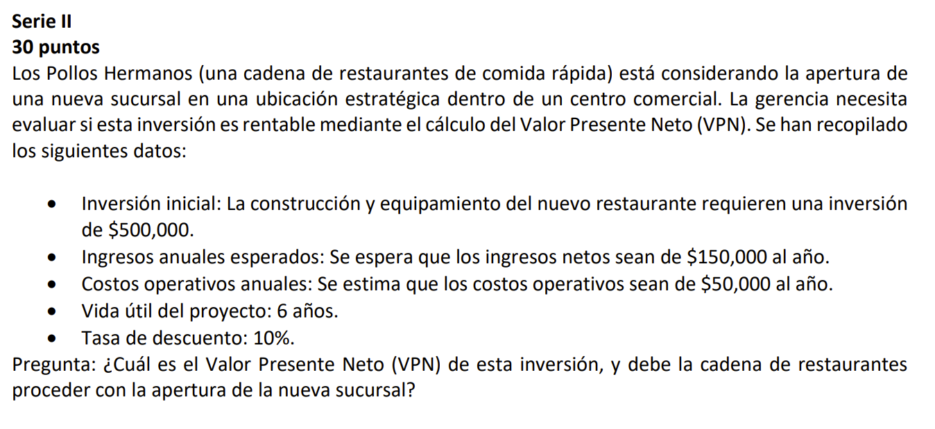

$$\text{VP}\text{=}\text{FCN}\text{×[1−(1+}\text{r}\text{)}\text{^}\text{−}\text{n}\text{​}\text{/}\text{r}\text{]}$$

 |  | r tasa de descuento
Inversión Inicial (I₀): $500,000 |  | n numero de periodos
Ingresos Anuales Esperados: $150,000
Costos Operativos Anuales: $50,000 |  | (1+r)^−n=(1+0.10)^−6=(1.10)−6
Flujo de Caja Neto Anual (FCN): Ingresos - Costos = $150,000 - $50,000 = $100,000 |  | 1 | 0.56447393005
Vida util del Proyecto (n): 6 años |  | (1.10)^6
Tasa de Descuento (r): 10% o 0.10
 |  | FVP = | 4.3552606995
No se recomienda proceder a la apertura de la nueva sucursal ya que el proyecto no es rentable segun el analisis del VPN dicha inversion no generaria suficientes flujos de caja para recuperar el capital invertido
 |  | VP = FCN * FVP | 435526.06995

 | inversion inicial | VPN = -Io + VP
 | negativo por que es | VPN = | -64473.930054
 | desembolso

SERIE III
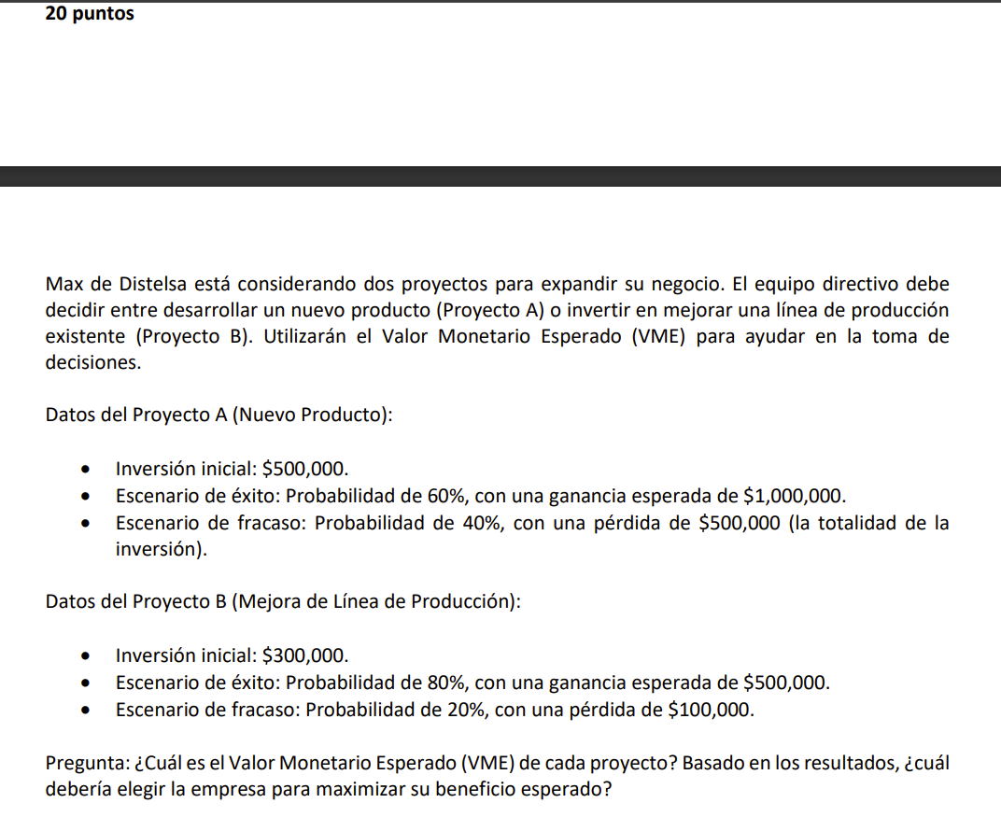

VME

VME_A = (0.6 × 1000000) + (0.4 × -500000)

VME_A = 600,000 + (-200,000)

VME_A = | 400000

VME_B = (0.8 × 500000) + (0.2 × -100000)

Basado en el valor monetario esperado el proyecto A es la opcion que maximiza el beneficio esperado con un VME, de $400,000
VME_B = 400000 + (-20000)

VME_B = | 380000

SERIE IV
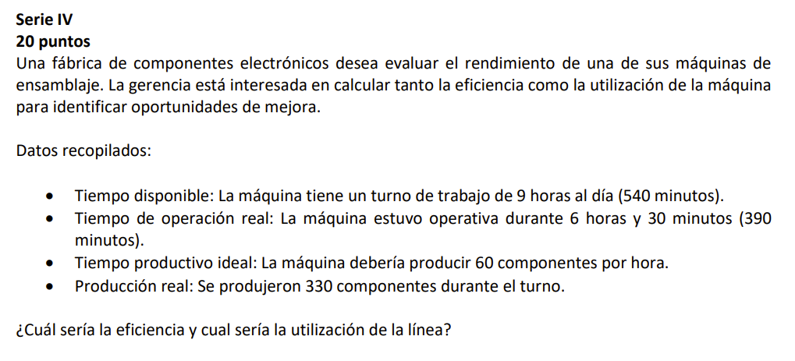

 | utilizacion = | 61.11%

tiempo de operacion real |  | 390 | min
tiempo disponible |  | 540 | min

 | eficiencia = | 84.62%

produccion estandar por hora |  | 60 | componentes/hora
tiempo de operacion real |  | 6.5 | horas

produccin real | 330 | componentes

produccion estandar |  | 390

